结果汇总
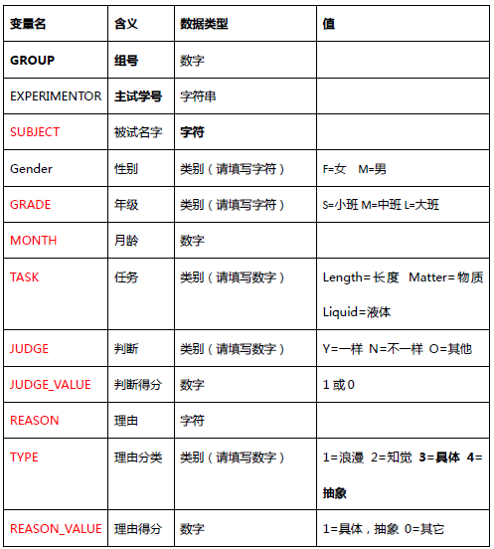
蓝色区域为例子，请不要动，每个组按照例子填写收集的收据，分析时自行
表格只收集原始数据，为方便大家统计和分析，请严格按照所给例子填写：
1. 本次实验有6个任务，一个被试完整完成所有任务应有6行数据。
2. 如果被式某一个任务未完成或者你没有获得某个数据值，这一项的值空着。
3. 分类变量TASK, JUDGE, TYPE只需输入选项。
4. JUDGE_VALUE, REASON_VALUE根据被式判断正误赋值，正确=1，错误=0。
GROUP | SUBJIECT | GENDER | GRADE | TASK | JUDGE | JUDGE_VALUE | REASON | REASON_VALUE | TYPE
12 | 悦悦 | F | L | Length | N | 0 | / | 0 | 1
12 | 悦悦 | F | L | Length | N | 0 | / | 0 | 1
12 | 悦悦 | F | L | Matter | Y | 1 | / | 0 | 1
12 | 悦悦 | F | L | Matter | Y | 1 | / | 0 | 1
12 | 悦悦 | F | L | Liquid | Y | 1 | / | 0 | 1
12 | 悦悦 | F | L | Liquid | Y | 1 | / | 0 | 1
11 | chenyanru | F | L | Length | N | 0 | / | 0 | /
11 | chenyanru | F | L | Length | Y | 1 | / | 0 | /
11 | chenyanru | F | L | Matter | / | 0 | / | 0 | /
11 | chenyanru | F | L | Matter | / | 0 | / | 0 | /

